List1
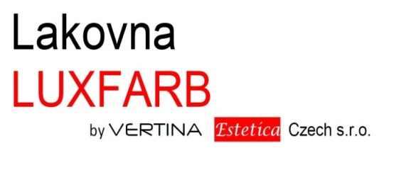
 |  |  |  |  | Vertina Estetica Czech s.r.o.
 |  |  |  |  | Tovární 325
 |  |  |  |  | 742 13 Studénka

 |  |  |  |  | Mob.: +420 774 678 082
 |  |  |  |  | e-mail: info@lakovani-nabytek.cz
Zákazník
Jméno:
Fakturační adresa:
IČ: |  |  |  | DIČ:
Kontakt (tel., e-mail):

Odstín:
(RAL, NCS, RAL Effect, Pantone, British Standard atd.)
Povrchová úprava - přední strana:
(vysoký lesk, mat, hluboký mat, nano lak, plus metalíza atd.)
Povrchová úprava - zadní strana:
(lamino, vysoký lesk, mat, hluboký mat, nano lak, plus metalíza atd.)
Opracování hran / tvar dvířek - přední strana
(R1, R2, R3, R5, R6, mýdlový tvar, frérovaný tvar atd.)

Pozn.: V případě dalšího odstínu nebo povrchové úpravy, použijte nový formulář.

Položka | Počet kusů | Délka (mm) | Šířka (mm) | Tloušťka (mm) | Plocha (m²) | Poznámka
1. |  |  |  | 18 | 0
2. |  |  |  | 18 | 0
3. |  |  |  | 18 | 0
4. |  |  |  | 18 | 0
5. |  |  |  | 18 | 0
6. |  |  |  | 18 | 0
7. |  |  |  | 18 | 0
8. |  |  |  | 18 | 0
9. |  |  |  | 18 | 0
10. |  |  |  | 18 | 0
11. |  |  |  | 18 | 0
12. |  |  |  | 18 | 0
13. |  |  |  | 18 | 0
14. |  |  |  | 18 | 0
15. |  |  |  | 18 | 0
16. |  |  |  | 18 | 0
17. |  |  |  | 18 | 0
18. |  |  |  | 18 | 0
19. |  |  |  | 18 | 0
20. |  |  |  | 18 | 0
21. |  |  |  | 18 | 0
22. |  |  |  | 18 | 0
23. |  |  |  | 18 | 0

Položka | Počet kusů | Délka (mm) | Šířka (mm) | Tloušťka (mm) | Plocha (m²) | Poznámka
24. |  |  |  | 18 | 0
25. |  |  |  | 18 | 0
26. |  |  |  | 18 | 0
27. |  |  |  | 18 | 0
28. |  |  |  | 18 | 0
29. |  |  |  | 18 | 0
30. |  |  |  | 18 | 0
31. |  |  |  | 18 | 0
32. |  |  |  | 18 | 0
33. |  |  |  | 18 | 0
34. |  |  |  | 18 | 0
35. |  |  |  | 18 | 0
36. |  |  |  | 18 | 0
37. |  |  |  | 18 | 0
38. |  |  |  | 18 | 0
39. |  |  |  | 18 | 0
40. |  |  |  | 18 | 0
41. |  |  |  | 18 | 0
42. |  |  |  | 18 | 0
43. |  |  |  | 18 | 0
44. |  |  |  | 18 | 0
45. |  |  |  | 18 | 0
46. |  |  |  | 18 | 0
47. |  |  |  | 18 | 0
48. |  |  |  | 18 | 0
49. |  |  |  | 18 | 0
50. |  |  |  | 18 | 0
51. |  |  |  | 18 | 0
52. |  |  |  | 18 | 0
53. |  |  |  | 18 | 0
54. |  |  |  | 18 | 0
55. |  |  |  | 18 | 0
56. |  |  |  | 18 | 0
57. |  |  |  | 18 | 0
58. |  |  |  | 18 | 0
59. |  |  |  | 18 | 0
60. |  |  |  | 18 | 0
Celkem | 0 |  |  |  | 0

